2021_07_data
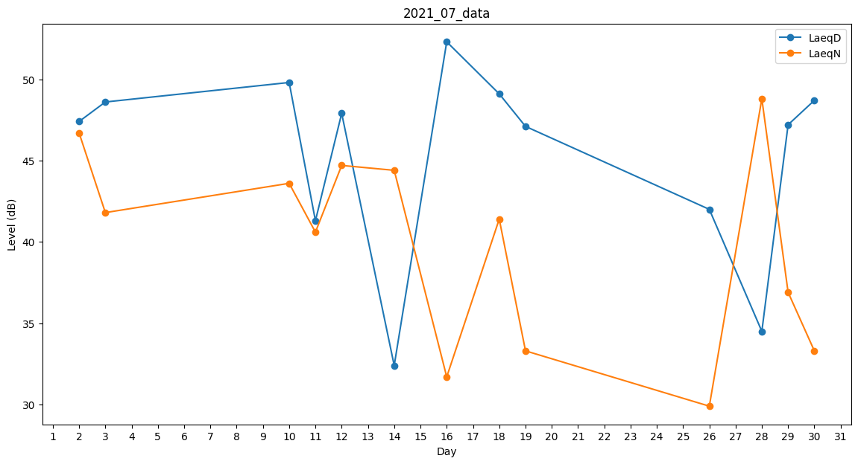
Day | LaeqD | LaeqN
1 | 48.2 | 0
2 | 47.4 | 46.7
3 | 48.6 | 41.8
4 | 47.1 | 0
5 | 45 | 0
6 | 48.3 | 0
7 | 0 | 0
8 | 45.8 | 0
9 | 42.5 | 0
10 | 49.8 | 43.6
11 | 41.3 | 40.6
12 | 47.9 | 44.7
13 | 42.2 | 0
14 | 32.4 | 44.4
15 | 47.9 | 0
16 | 52.3 | 31.7
17 | 50.2 | 0
18 | 49.1 | 41.4
19 | 47.1 | 33.3
20 | 49.4 | 0
21 | 47.9 | 0
22 | 47.4 | 0
23 | 50.1 | 0
24 | 48.9 | 0
25 | 0 | 0
26 | 42 | 29.9
27 | 49.4 | 0
28 | 34.5 | 48.8
29 | 47.2 | 36.9
30 | 48.7 | 33.3
31 | 48.6 | 0

